Application form
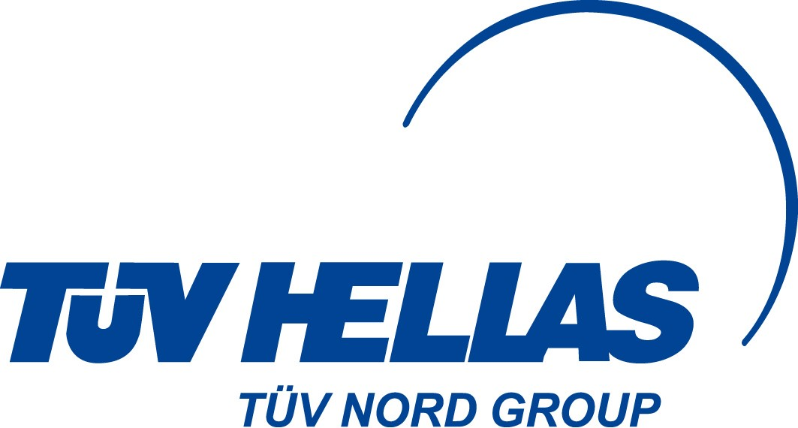
TÜV HELLAS (TÜV NORD) S.A.
Certification and Inspection Body
AGRISYSTEMS Dept.
282, Mesogion Av., 155 62 Cholargos, Athens, Greece
Tel. +30-(215)-2157400, Fax. +30-(210)-6547246
E-mail: info@tuvhellas.gr; agrisystems@tuv-nord.com
Website: www.tuvhellas.gr

APPLICATION FOR GLOBALG.A.P. (please select)
 | Scope: | Subscope: | Add-on:
-
-
-
Παρακαλώ συμπληρώστε αυτή την αίτηση και στείλτε τη με e-mail ή fax στην TÜV HELLAS (TÜV NORD) Α.Ε._ Δ/νση AGRISYSTEMS.
Please fill in this application form and send it by e-mail or fax to TÜV HELLAS (TÜV NORD) S.A._ Dep. AGRISYSTEMS.

1. | Γενικά Στοιχεία / Company details

 | Επωνυμία: Company name:
 | Επώνυμο: Family name:
 | Όνομα: First name:
 | Διεύθυνση: Address:
 | Τ.Κ.: Postcode:
 | Δήμος: Municipality:
 | Χώρα: Country:
 | Τηλέφωνο: Telephone:
 | Κινητό: Mobile phone:
 | Email:
 | ΑΦΜ: VAT no:
 | Ιστοσελίδα: Website:
 | Trademark:
 | Προηγούμενο GGN: Previous GGN:
 | Λόγος μετακίνησης σε άλλο ΦΠ: Reason for seeking transfer:
 | Γεωγραφικό Στίγμα: Global Positioning:
 |  | Πλάτος/Latitude | Μήκος/Longitude
 | Υπεργολαβικές Δραστηριότητες: Subcontracted Activities:

2. | Επιλογές / Options

 | Υποδείξτε την επιλογή που επιθυμείτε / Indicate the option you request
 | Certification Option:
 | Parallel production:
 | Parallel ownership:
 | Reward unannounced program:
 | Flexible distribution rule: |  | If yes, relevant justification is needed
 | Other :

3. | Επίπεδο Διάθεσης Δεδομένων / Level of Data Release

Ο παραγωγός εξουσιοδοτεί τη διάθεση του ονόματος και της διεύθυνσης της εκμετάλλευσής του στο κοινό. The producer agrees to grant access of his company name and address to the "Public" data access group after explaining this option to him.
 | Ναι / Yes
 | Όχι / No
Μη συμπληρώνετε μετά από αυτό το σημείο / Do not fill beyond this point
 | Checked and approved by: | (name) | (signature)
 | Date:

Crops (CB) | Fruits and Vegetables (F&V) | GRASP
Aquaculture (AB) | Combinable Crops (CC) | NURTURE
Compound Feed Manufacturer (CFM) | Plant Propagation Material (PPM)
Chain of Custody (CoC)
Chain of Custody (CoC) SUPPLY CHAIN
Chain of Custody (CoC) RETAIL STORES AND RESTAURANT

Option 1 Individual Farmer (please fill in appendix 1)
Option 1 multisite without QMS (please give farms' data in appendix 2)
Option 1 multisite with QMS (please give farms' data in appendix 2)
Option 2 Farmers Group (please fill in appendix 2)

Yes
No

